Sheet1
2017年零部件合格品记录
月份 名称 | 1月 | 2月 | 3月 | 4月 | 5月
厅门 | 216 | 227 | 109 | 109 | 100
轿壁 | 118 | 160 | 206 | 206 | 206 | http://www.toutiao.com/a6454124214784885262/ | Excel中仿剩余电量的生命能量图你会做吗？
轿门 | 200 | 79 | 310 | 310 | 310 | http://www.toutiao.com/a6405389600332890369/
门机 | 252 | 200 | 300 | 300 | 300
层门 | 289 | 325 | 200 | 200 | 200 | http://www.toutiao.com/a6452849826693382669/ | Excel数据闪亮登场，聚光灯效果助你再也不怕核对数据！

1月 | 118
2月 | 160
3月 | 206
4月 | 206
5月 | 206
 | 2 | 2
1月 |  |  |  |  |  | http://www.toutiao.com/a6405812597861695746/
2月 |  |  |  |  |  | http://www.toutiao.com/a6443878962191728910/ | 用Excel做出像微信报表一样的动态图表
3月 |  |  |  |  |  | http://www.toutiao.com/a6455216208521200141/ | 制作双色球摇奖器
4月
5月

 |  |  |  |  |  | http://www.toutiao.com/a6353036893249028353/

 |  |  |  |  |  | http://www.toutiao.com/a6414031453243867393/

 |  |  |  |  |  | http://www.toutiao.com/a6444852504337187085/

 |  |  |  |  |  | http://www.toutiao.com/a6445961160448835853/

 |  |  |  |  |  | http://www.toutiao.com/a6442244875957043469/

 |  |  |  |  |  | http://www.toutiao.com/a6436954053103583490/

 |  |  |  |  |  | http://www.toutiao.com/a6446158422407889165/

 |  |  |  |  |  | http://www.toutiao.com/a6446718763953815822/

工资计算器
工资计算器
基本信息 计算月份：五月份
工作日天数 |  | 剩余年假时数 |  | 基本工资 | 6500.88 | 员工姓名 | 王五
加班信息 |  |  |  | 五险一金信息
平时加班小时 |  | 平时加班工资 | 0 | 养老保险 | 320.00 | 生育保险 | 0
周末加班小时 |  | 周末加班工资 | 0 | 医疗保险 | 320.00 | 工伤保险 | 0 | 320.00
假日加班小时 |  | 假日加班工资 | 0 | 失业保险 | 13.00 | 住房公积金 | 660.09
补贴信息 |  |  |  | 扣款信息
夜班补贴 | 0 | 生日礼金 | 0 | 请假时数 |  | 请假扣款 | 0
出差补贴 | 0 | 节日礼金 | 0 | 迟到时数 |  | 迟到扣款 | 0
电话补贴 | 0 | 结婚补贴 | 0 | 早退时数 |  | 早退扣款 | 0 |  | 4k以下 | 按实际值计算
住房补贴 | 0 | 丧假慰问金 | 0 | 旷工时数 |  | 旷工扣款 | 0 |  | 4-7K | 4 | 80
餐费补贴 | 0 | 交通补贴 | 0 | 备注： ①工作时间以“小时”为单位，薪金计算单位为RMB元/月； ②生日、节日礼金和结婚补贴、丧假慰问金不计入不计入个人纳税额； ③请假时数小于剩余年假时数，不扣数，直接扣除年假； ④只需填写绿色部分，其它自动生成。 |  |  |  |  | 7-10K | 7
奖金信息 |  |  |  |  |  |  |  |  | 10K以上 | 10K
技能奖金 | 0 | 年终奖金 | 0
全勤奖金 | 0 | 小组奖金 | 0

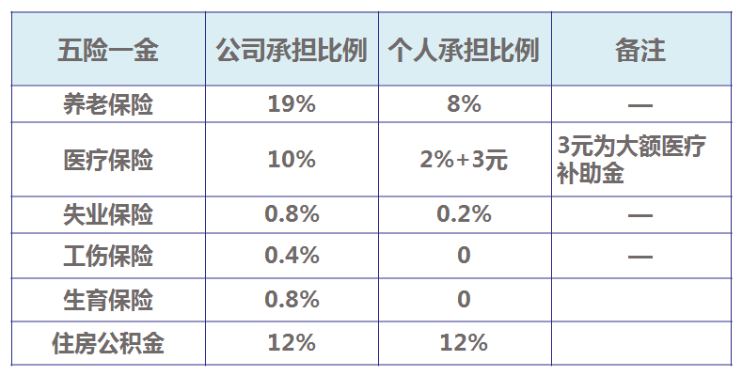
加班工资 | 补贴所得 | 应税工资 | 扣款数额 | 五险一金 | 个人所得税 | 税前收入 | 税后收入
0 | 0 | 5187.79 | 0 | 1313.09 | 63.78 | 6500.88 | 5124.01

仿剩余电量的生命能量图
 |  |  | 整体 | 剩余
 |  |  | 100% | 61.04%
请输入出生日期： | 1990年9月6日
请选择性别： | 女 | F9

注：
计算依据：中国人口平均寿命：男性74岁，女性77岁 |  |  | 男
据2015年版《世界卫生统计》报告 中国人均寿命计算

 |  |  | 男

 | 你的生命能量还剩61%,且用且珍惜！

制作双色球摇奖器
19
33
31
25
21
17
8
 |  |  | 球颜色 | 红球 |  |  |  |  |  | 蓝球
 |  |  | 出球数 | 1 | 2 | 3 | 4 | 5 | 6 | 1
 |  |  | 中奖号码 | 19 | 33 | 31 | 25 | 21 | 17 | 8
随机概率 | 排名 | 球号
0.48443012637 | 15 | 1
0.28829878165 | 23 | 2
0.37506087051 | 19 | 3 |  | 1 | 2 | 3 | 4 | 5 | 6
0.26118015347 | 25 | 4 |  | 33 | 31 | 25 | 21 | 19 | 17
0.093592733981 | 29 | 5 |  | 30 | 29 | 23 | 15 | 7 | 5
0.20341945692 | 26 | 6 |  | 33 | 29 | 22 | 18 | 7 | 3
0.11698441856 | 28 | 7 |  | 25 | 23 | 20 | 12 | 11 | 8
0.28735081856 | 24 | 8 |  | 23 | 19 | 14 | 7 | 5 | 2
0.072996198905 | 30 | 9 |  | 31 | 28 | 25 | 23 | 21 | 1
0.64618219425 | 10 | 10 |  | 28 | 25 | 24 | 23 | 17 | 4
0.0023069932799 | 33 | 11 |  | 26 | 21 | 20 | 14 | 13 | 10
0.77331591058 | 7 | 12 |  | 27 | 23 | 16 | 8 | 5 | 1
0.46282413549 | 17 | 13 |  | 32 | 28 | 23 | 22 | 10 | 8
0.51445138765 | 14 | 14 |  | 31 | 26 | 16 | 11 | 7 | 1
0.52836909344 | 13 | 15 |  | 32 | 27 | 26 | 21 | 20 | 14
0.47548277164 | 16 | 16 |  | 32 | 31 | 25 | 23 | 14 | 9
0.77864789138 | 6 | 17 |  | 32 | 31 | 28 | 14 | 13 | 11
0.17542347509 | 27 | 18 |  | 25 | 21 | 18 | 11 | 2 | 1
0.997432933 | 1 | 19 |  | 30 | 24 | 23 | 13 | 10 | 5
0.29701574968 | 21 | 20
0.84206214053 | 5 | 21
0.71249079312 | 8 | 22
0.29591758622 | 22 | 23
0.396352101 | 18 | 24
0.87629806213 | 4 | 25
0.03329273351 | 32 | 26
0.033347808472 | 31 | 27
0.58957292027 | 12 | 28
0.59276934723 | 11 | 29
0.65607763351 | 9 | 30
0.92106476867 | 3 | 31
0.30623636777 | 20 | 32
0.9544348904 | 2 | 33
随机概率 | 排名 | 蓝色球号
0.51320803926 | 8 | 1
0.34894143345 | 11 | 2
0.0054658392464 | 15 | 3
0.28246814266 | 13 | 4
0.73236441017 | 3 | 5
0.61750700599 | 5 | 6
0.52345885662 | 7 | 7
0.80434238795 | 1 | 8
0.31487927305 | 12 | 9
0.17082351973 | 14 | 10
0.50150141295 | 9 | 11
0.61470838072 | 6 | 12
0.49323738124 | 10 | 13
0.74938836701 | 2 | 14
0.71646304105 | 4 | 15

柱状图加折线
年份 | 销售量 | 增长率
2005 | 12439 | 4.00%
2006 | 12947 | 4.08%
2007 | 13455 | 3.92% | http://jingyan.baidu.com/article/ce09321b20d6732bfe858f51.html
2008 | 13963 | 3.78% | excel柱状图加折线图组合怎么做
2009 | 14800 | 5.99%
2010 | 14979 | 1.21%
2011 | 15487 | 3.39%

